Copertina
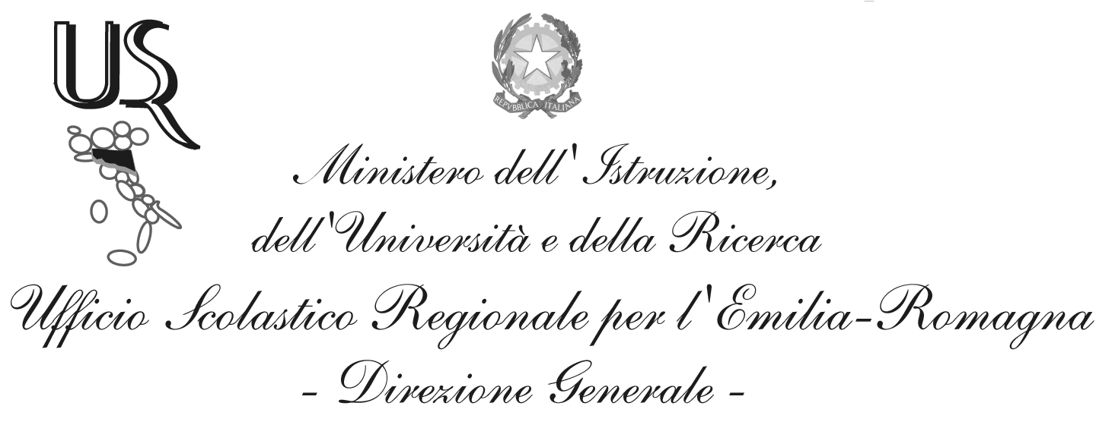
Ufficio I – Funzioni vicarie. Affari generali.
Personale e servizi degli Uffici per funzione. Sistema informativo e nuove tecnologie.

Domande di Iscrizione al primo anno di corso

Situazione al giorno: 22-FEB-2016

Fonte dati: portale SIDI del Ministero dell'Istruzione, dell'Università e della Ricerca
Elaborazione dati: Ufficio Scolastico Regionale per l'Emilia-Romagna

Dirigente: Bruno Di Palma
Responsabile del procedimento: Alessandra Manzari
Tel. 051 3785294
e-mail: alessandra.manzari1@istruzione.it

Via de’ Castagnoli, 1 – 40126 – BOLOGNA - Tel: 051/37851
e-mail: direzione-emiliaromagna@istruzione.it
PEC: drer@postacert.istruzione.it
Sito web: www.istruzioneer.it

Grafici
Iscrizioni al primo anno di corso, A.s. 2016/17 al 22/02/2016.
Dal 23/02/2016 le scuole paritarie e dal 14/03/2016 le scuole statali possono inserire le iscrizioni per via diretta sul SIDI.

Totale Domande
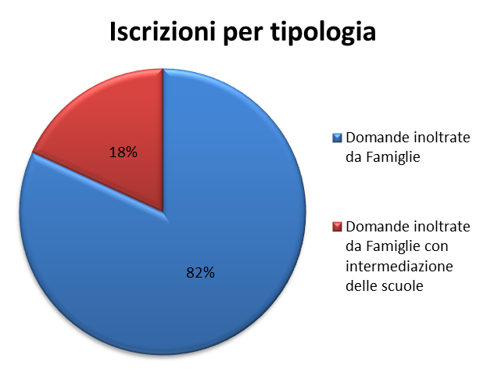

Scuola Primaria
Iscrizioni alla scuola primaria per tempo scuola
 | 24 ore settimanali | 27 ore settimanali | Fino a 30 ore settimanali | Tempo pieno per 40 ore
 | 892 | 9,998 | 6,413 | 19,762

Scuola Secondaria di I grado
Iscrizioni per indirizzo

 | Indirizzo Ordinario | Indirizzo Musicale
 | 33,999 | 3,169

Indirizzo Ordinario - Tipologia di orario
 | Indirizzo ordinario

 | Orario ordinario di 30 ore | Tempo prolungato a 36 ore | Tempo prolungato a 40 ore
 | 31,476 | 1,737 | 786

Indirizzo Musicale - Tipologia di orario
Orario ordinario di 30 ore | 2,917
Tempo prolungato a 36 ore | 177
Tempo prolungato fino a 40 ore | 75

 | Indirizzo musicale
 | Orario ordinario di 30 ore | Tempo prolungato a 36 ore | Tempo prolungato fino a 40 ore
 | 2,917 | 177 | 75

Scuola secondaria di II grado
Iscrizioni per indirizzo

 | Liceo | Tecnico | Professionale *
 | 17,445 | 13,121 | 7,115

Nota*: sono compresi i percorsi IeFP in sussidiarietà

Iscrizioni al liceo
Artistico | 1,682
Classico | 1,384
Internazionale/Europeo | 365
Linguistico | 3,306
Musicale e coreutico | 148
Scientifico | 7,707
Scienze umane | 2,853
 | Indirizzo di tipo liceo
 | Artistico | Classico | Internazionale/Europeo | Linguistico | Musicale e coreutico | Scientifico | Scienze umane
 | 1,682 | 1,384 | 365 | 3,306 | 148 | 7,707 | 2,853

Iscrizioni a percorsi di tipo professionale *
 | Indirizzo di tipo professionale

 | Settore industria e artigianato | Settore Servizi
 | 2,014 | 5,101

Iscrizioni a percorsi di tipo tecnico

 | Indirizzo di tipo tecnico

 | Settore Economico | Settore Tecnologico
 | 4,705 | 8,416

